Estadísticas
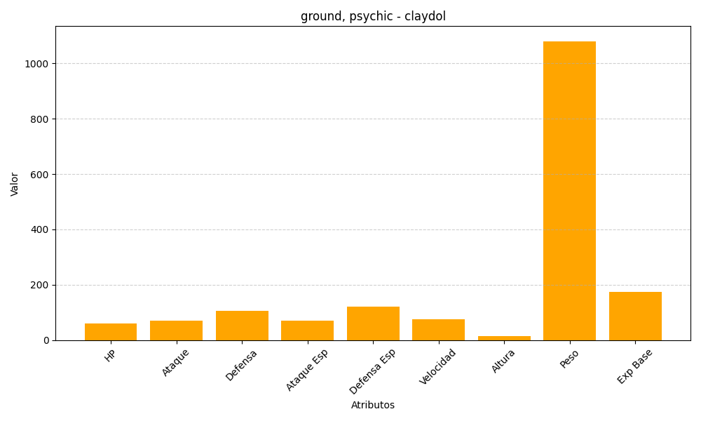
ID | Nombre | Tipo | HP | Ataque | Defensa | Ataque Especial | Defensa Especial | Velocidad | Altura | Peso | Experiencia Base
344 | claydol | ground, psychic | 60 | 70 | 105 | 70 | 120 | 75 | 15 | 1080 | 175

